상품제안서
uni 클리프터118볼펜0.7+델타형광펜 | 상품코드: S46032

 |  |  |  |  |  |  | 02-713-8555 | www.synergygift.co.kr
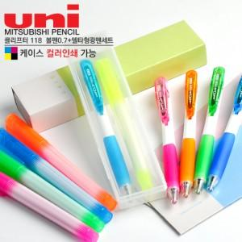

【상세/제작정보】

【인쇄/포장옵션】 | 케이스or필기구 실크1도 / 포장불가능

【공급단가】 | 수량 | 500~ | 1,000~ | 3,000~ | 5,000~ | 10,000~
*VAT별도 | 단가 | 1,460원 | 1,420원 | 1,400원 | 1,370원 | 1,350원

【상품 URL】 | https://www.synergygift.co.kr:443/src/goods_detail.php?gdno=46032

